Hoja1
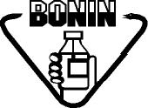
Laboratorios Bonin | FIRMAS PARA SOLICITUDES DE COMPRAS |  |  | CÓDIGO: FO-CO-020-01
 |  |  |  | Versión: 01
 |  |  |  | Vigencia: 15/04/2024
 | COMPRAS |  |  | Vencimiento: 15/04/2027
 |  |  |  | Página 1 de 1

Nombre Completo | Departamento | Puesto | Firma Larga | Firma Corta

